Testes de 1 média
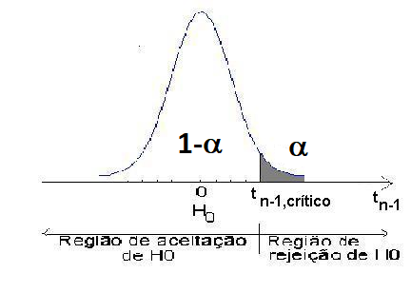
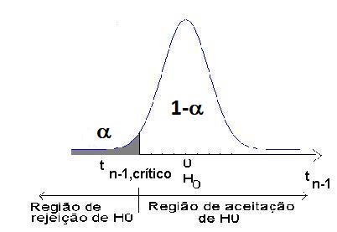
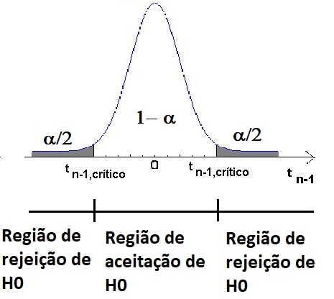

$$\overline{x}$$
$$\overline{x}$$
$$\overline{x}$$
 | 28 | α | 0.05 | valor-p | 0.0031028683083 |  | 18 | α | 0.05 | valor-p | 0.028469924968 |  | 18 |  | α | 0.05 | valor-p | 0.056939849937
m0 | 22 | 1-α | 0.95 |  |  | m0 | 22 | 1-α | 0.95 |  |  | m0 | 22 |  | 1-α | 0.95
s | 10 | α/2 | 0.025 |  |  | s | 10 | α/2 | 0.025 |  |  | s | 10 |  | α/2 | 0.025
n | 25 | t n-1, crítico | 1.7108820799 |  |  | n | 25 | t n-1, crítico | -1.7108820799 |  |  | n | 25 |  | t n-1, crítico | 2.0638985616
t n-1 | 3 |  |  |  |  | t n-1 | -2 |  |  |  |  | t n-1 | -2 | 2 |  | 2.0638985616

Testes de 1 proporção
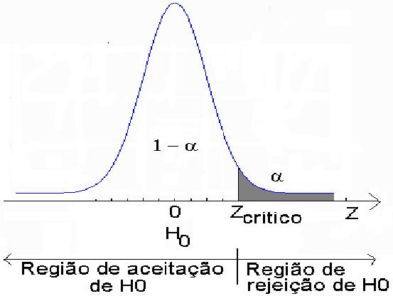
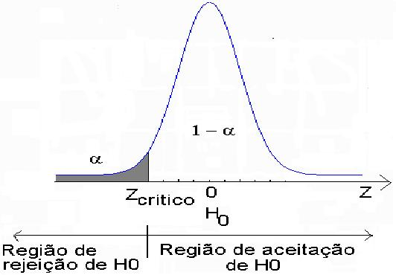
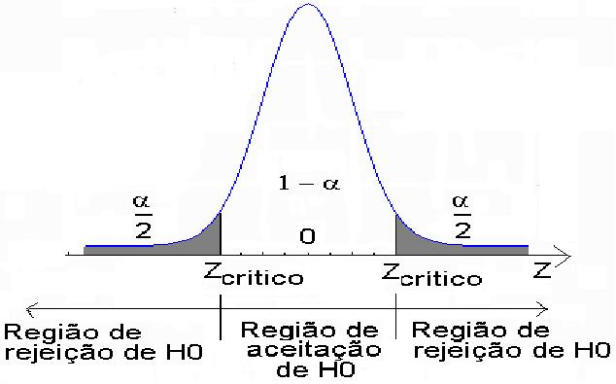

p | 0.15 | α | 0.05 | valor-p | 0.009211062727 | p | 0.08 | α | 0.05 | valor-p | 0.17288929308 | p | 0.15 |  | α | 0.05 | valor-p | 0.018422125454
p0 | 0.1 | 1-α | 0.95 |  |  | p0 | 0.1 | 1-α | 0.95 |  |  | p0 | 0.1 |  | 1-α | 0.95
n | 200 | α/2 | 0.025 |  |  | n | 200 | α/2 | 0.025 |  |  | n | 200 |  | α/2 | 0.025
Z | 2.357022604 | Zcrítico | 1.644853627 |  |  | Z | -0.94280904158 | Zcrítico | -1.644853627 |  |  | Z | 2.357022604 | 2.357022604 | Zcrítico | -1.9599639845 | 1.9599639845

